TBN02
 |  |  |  |  |  |  |  |  | CATAMARAN

CONTROLO DIMENSIONAL |  | BALIZAS & ANTEPARAS |  |  |  |  |  |  |  |  |  |  |  | A preencher pela DQSA
 |  |  |  |  |  |  |  |  |  |  |  |  |  | Relatório n.º _________

Nome do Navio: | TBN02 |  |  |  |  |  |  |  | Valor Máximo Admissível [mm] |  |  |  | Data
 |  |  |  |  |  |  |  |  | ±

Observações:

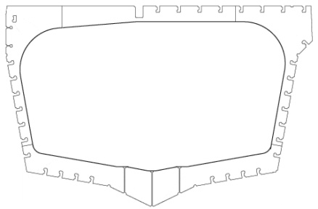
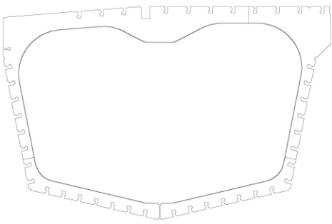
#16 |  |  |  |  |  |  |  |  |  | #38
 |  |  |  | Valores de Projecto [mm] |  | A |  | B |  |  |  | Valores de Projecto [mm] |  | A |  | B
 |  |  |  |  |  | 4597 |  | 4545 |  |  |  |  |  | 4588 |  | 4533
 |  |  |  | Valores Lidos |  |  |  |  |  |  |  | Valores Lidos
B
A
B
A
 |  |  | BB | A | B |  | DA |  | DB |  | BB | A | B |  | DA |  | DB
 |  |  |  | 4583 | 4557 |  | -14 |  | 12 |  |  | 4583 | 4555 |  | -5 |  | 22
 |  |  | EB | A | B |  | DA |  | DB |  | EB | A | B |  | DA |  | DB

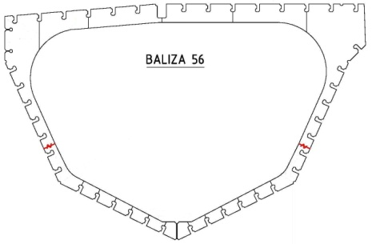
#18 |  |  |  |  |  |  |  |  |  | #56
 |  |  |  | Valores de Projecto [mm] |  | A |  | B |  |  |  | Valores de Projecto [mm] |  | A |  | B
 |  |  |  |  |  | 4675 |  | 4585 |  |  |  |  |  | 4145 |  | 4080
 |  |  |  | Valores Lidos |  |  |  |  |  |  |  | Valores Lidos
B
A
B
A
 |  |  | BB | A | B |  | DA |  | DB |  | BB | A | B |  | DA |  | DB
 |  |  |  | 4634 | 4595 |  | -41 |  | 10 |  |  | 4139 | 4060 |  | -6 |  | -20
 |  |  | EB | A | B |  | DA |  | DB |  | EB | A | B |  | DA |  | DB

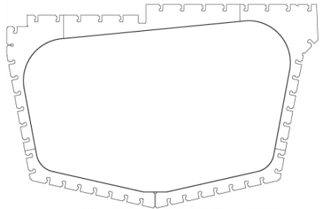
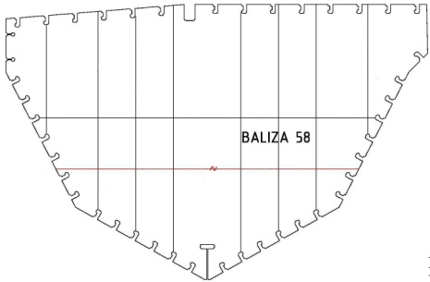
A
#36 |  |  |  |  |  |  |  |  |  | #58
 |  |  |  | Valores de Projecto [mm] |  | A |  | B |  |  |  | Valores de Projecto [mm] |  | A |  | B
 |  |  |  |  |  | 4502 |  | 4552 |  |  |  |  |  | 5157 |  | 5120
B
 |  |  |  | Valores Lidos |  |  |  |  |  |  |  | Valores Lidos
B
A
 |  |  | BB | A | B |  | DA |  | DB |  | BB | A | B |  | DA |  | DB
 |  |  |  | 4500 | 4567 |  | -2 |  | 15 |  |  | 5180 | 5132 |  | 23 |  | 12
 |  |  | EB | A | B |  | DA |  | DB |  | EB | A | B |  | DA |  | DB

